상품제안서
[에코홉] 캠핑 랜턴 | 상품코드: F29301

 |  |  |  |  |  |  | 02-412-0044 | www.easy1.co.kr
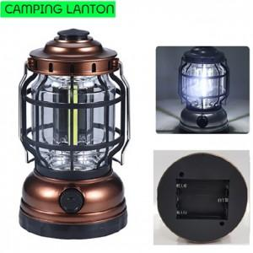

【상세/제작정보】 | 기본수량 미만 인쇄시 비용 추가. 스티커 제작및 부착 비용 별도 문의.

【인쇄/포장옵션】 | 풀칼라 / 포장지포장

【공급단가】 | 수량 | 20~ | 60~ | 100~ | 300~ | 500~
*VAT별도 | 단가 | 4,800원 | 4,720원 | 4,600원 | 4,520원 | 4,400원

【상품 URL】 | http://www.easy1.co.kr/src/goods_detail.php?gdno=29301

